相談カード（裏面）
（ 裏 面 ）

名刺貼付欄

相談時に必要な主な資料（参考）

 | 相談内容に応じて必要な書類は異なります。以下の内容を参考にして、県への提供資料を１部ご用意ください。

1 | 基本的に必要な資料
 | □位置図（S＝1/10,000程度 （土地の境界線（工事の区域）を明示しておいてください。）
 | □公図の写し（土地の境界線（工事の区域）を明示しておいてください。）

2 | 必要に応じてご用意いただく資料 | 必要な場合の例
 | □現況写真
 | □工事区域内の土地の登記事項証明書（登記簿謄本）、 登記情報サービスで提供される登記情報
 | □その他資料 | ・相談内容に応じて必要な資料

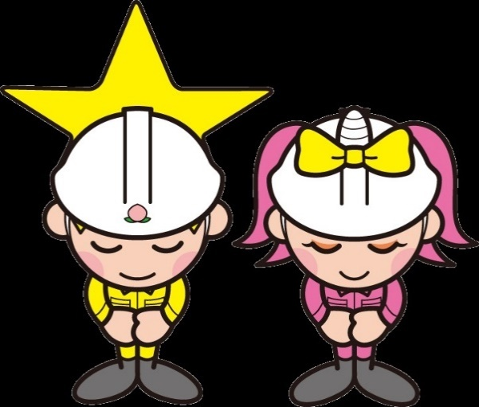
3 | 具体的に計画が進んだ段階で、相談内容に応じてご用意いただく資料
 | □丈量図
 | □土地の平面図
 | □土地の断面図
 | □その他図面・計算書
 |  | ⓒ岡山県「ももっち」、「うらっち」

